缓存
分布式缓存

DNS
反向代理
浏览器

本分布式缓存

服务器
分布式缓存

客户端缓存
CDN

反向代理缓存

DB

本地缓存

session
Client
Server

服务器生成sessionid--空value，保存在服务器内存上
第一次访问，没有cookie 没有session | session保存在内存上的一个key-value

cookie是保存在客户端的一小段文本，存在客户端

将sessionid包含在cookie中输出
第一次访问返还，带上cookie

sessionmodule解析得到sessionid，内存中获取保存的数据，知道你刚才来过
第二次访问，带上cookie，有sessionid

sessionmodule解析得到sessionid，内存中获取保存的数据，识别张三是张三
第三次访问用户登陆，账密和sessionid
 | session保存的是sessionid和value
 | value是个集合，集合有个currentUser的key

读写分离
DB3

DB_合并
DB_1
DB3

 | 定时同步
DB3

WCF
 |  |  |  | 统计表

Server
DB_2
 |  |  |  |  |  | 二八原则

 | 20% | Write
 |  |  |  |  |  | 20%写
 |  |  |  |  |  | 80%读
 |  | Read

DB3

产品经理 |  |  | 复制 |  | 复制

DB1
DB2

反向代理
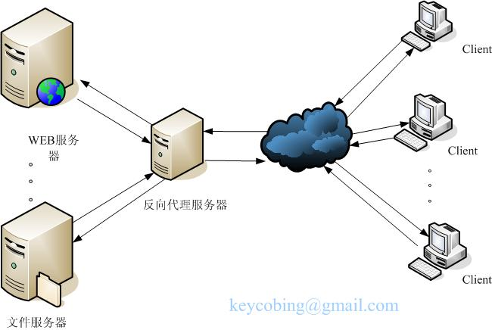

异步队列
Server
12306买票

Client
Server

 | 一个请求
 |  | 5S

 | 处理完后回复

Queue
 |  | 5ms
 | 重新一个请求 | 向redis插入任务

 | 瞬间回复
 | 只能告诉排队成功了

 | 再一次请求，来看结果

 | 返回结果

Service
Service
Service

